Sheet1
时间跨度：一年 |  | 模型：随机森林

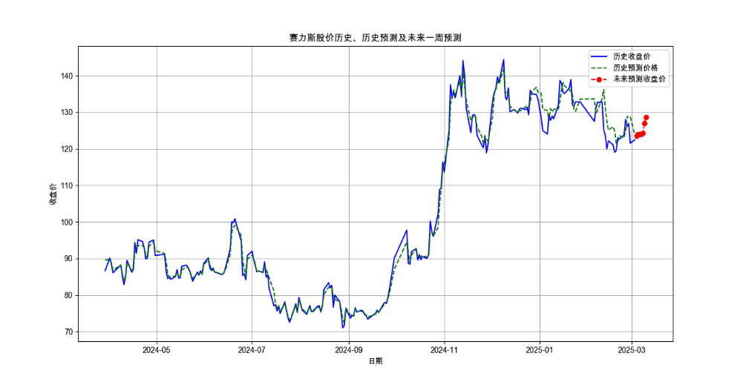

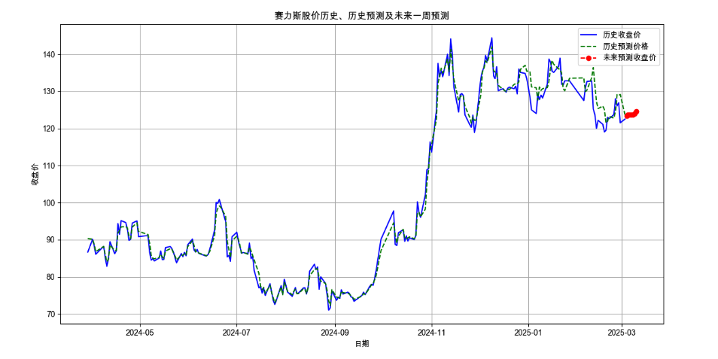

 | n_estmt = 500 | random_state = 40 |  |  | n_estmt = 200 | random_state = 40
0 | 2025.03.04 | 123.48522 |  | 0 | 2025.03.04 | 123.36095
1 | 2025.03.05 | 123.90848 |  | 1 | 2025.03.05 | 123.6709
2 | 2025.03.06 | 123.93952 |  | 2 | 2025.03.06 | 123.7068
3 | 2025.03.07 | 123.94018 |  | 3 | 2025.03.07 | 123.7068
4 | 2025.03.08 | 124.21664 |  | 4 | 2025.03.08 | 123.70845
5 | 2025.03.09 | 126.93018 |  | 5 | 2025.03.09 | 123.9777
6 | 2025.03.10 | 128.68192 |  | 6 | 2025.03.10 | 123.9502

时间跨度：3个月 |  | 模型：随机森林

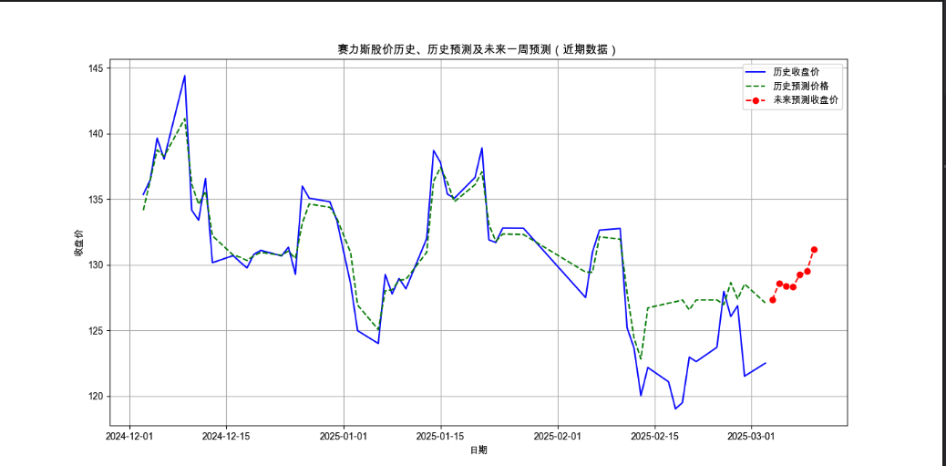
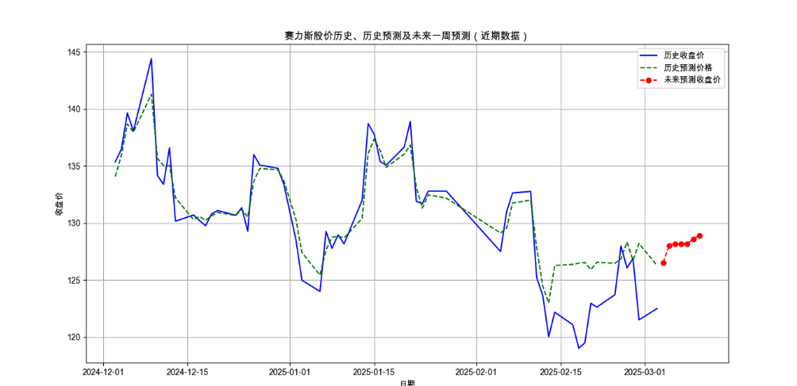
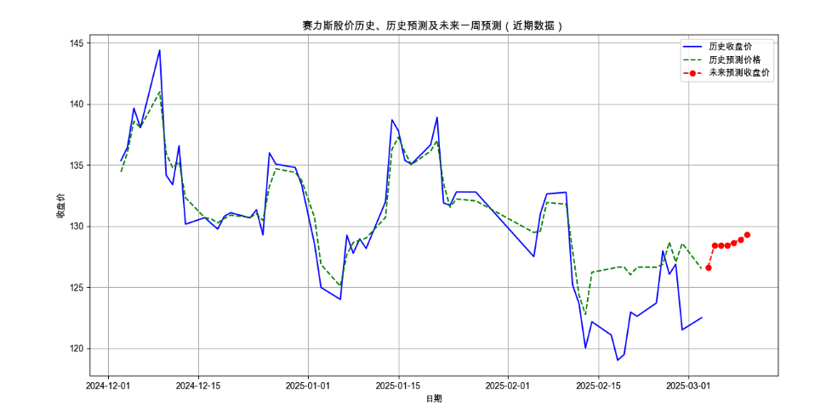

 |  | n_estmt = 100 | random_state = 42 |  | n_estmt = 200 | random_state = 40 |  | n_estmt = 200 | random_state = 40
 | 0 | 2025.03.04 | 127.314 | 0 | 2025.03.04 | 126.50675 | 0 | 2025.03.04 | 126.6326
 | 1 | 2025.03.05 | 128.6051 | 1 | 2025.03.05 | 128.03515 | 1 | 2025.03.05 | 128.44764
 | 2 | 2025.03.06 | 128.3829 | 2 | 2025.03.06 | 128.17545 | 2 | 2025.03.06 | 128.4408
 | 3 | 2025.03.07 | 128.3473 | 3 | 2025.03.07 | 128.17545 | 3 | 2025.03.07 | 128.45156
 | 4 | 2025.03.08 | 129.2325 | 4 | 2025.03.08 | 128.17545 | 4 | 2025.03.08 | 128.642
 | 5 | 2025.03.09 | 129.4965 | 5 | 2025.03.09 | 128.6053 | 5 | 2025.03.09 | 128.91646
 | 6 | 2025.03.10 | 131.1611 | 6 | 2025.03.10 | 128.88395 | 6 | 2025.03.10 | 129.28586

